INSTRUCCIONS Sol·licitant
CONVOCATÒRIA PROJECTES NUCLIS D'R+D 2022

RESOLUCIÓ EMT/1351/2022, de 5 de maig, per la qual s'aproven les bases reguladores de la línia de subvencions a projectes de Recerca Industrial i Desenvolupament Experimental.

INSTRUCCIONS PER OMPLIR L'ANNEX DE PRESSUPOST A ADJUNTAR A LA SOL·LICITUD
Es recomana llegir amb atenció els 11 punts d'aquestes INSTRUCCIONS abans d'emplenar les pestanyes d'aquest pressupost a adjuntar a la sol·licitud

1
 | La informació que s'introdueixi en aquest formulari ha de ser coherent amb la que consta a la sol·licitud i a la memòria tècnica que es presenta conjuntament.

A
B
 | En la fulla Detall per Imprès Sol·licitud del present document s'aporta la informació que el sol·licitant ha de fer constar en la sol·licitud per beneficiari. A banda, s'aporta un resum global.
 |  | En el cas que el sol·licitant sigui una empresa - gran, mitjana o petita -, en la sol·licitud, caldrà traslladar l'import de l'Activitat de Recerca industrial, de l'Activitat de Desenvolupament experimental, de les Auditories (si s'escau) i el Pressupost de despeses total.
 |  | En els cas que el sol·licitant sigui un acreditat TECNIO, en la sol·licitud, caldrà traslladar l'import de Activitats de RD de caràcter no econòmic, de les Auditories i el Pressupost de despeses total.
2
 | L'empresa sol·licitant de l'ajut i, en el cas dels projecte amb més d'una entitat, líder del projecte haurà d'emprenar la fulla EMPRESA 1.
 | En els casos que hi hagi més d'un participant, la resta d'entitats emplenarà les fulles BENEFICIARI 2, BENEFICIARI 3 i BENEFICIARI 4. *Excepte pels casos que hi hagi un soci internacional que no aplica i, conseqüentment, no cal aportar detall pressupostari.
3
 | L'arxiu està bloquejat, excepte camps especiífics que cal omplir per part del sol·licitant.
4
 | Les despeses s'han de classificar sempre per activitats. Les activitats són els paquets de treball que conformen el pla de treball explicat a la memòria tècnica.

5
 | Cada activitat s'ha de classificar amb alguna de les categories admeses segons l'ordre de bases. En aquesta convocatòria Recerca, Desenvolupament (Despeses de Personal, Col·laboracions externes i Altres despeses) o Genèric (Auditoria). A la memòria tècnica caldrà raonar el per què d'aquesta classificació, i sempre podrà ser reclassificada en el moment de l'avaluació per part del/la tècnic/a avaluador/a.

6
6.1
 | Per la tipologia de partida: DESPESA DE PERSONAL
 |  | Cal determinar les hores de dedicació de cada persona per activitat. Per cada persona que participi en el projecte caldrà afegir tantes línies com activitats vagi a dur a terme. El càlcul del cost propostat serà en funció de les hores previstes i el cost/hora determinat.
6.2
 |  | Cal indicar, per cada persona que participi en el projecte, les hores de dedicació totals (agregat) que realitzarà i les hores anuals totals segons conveni. Es retornarà el % de dedicació per persona en el projecte que, segons ordre de bases, per aquesta convocatòria no pot ser inferior al 10% ni superior al 80%. Per realitzar aquest càlcul, es demana la durada del projecte en anys.

7
7.1
 | Per la tipologia de partida: COL·LABORACIONS EXTERNES
 |  | Les despeses de Col·laboracions Externes cal desagregar-les per activitats i classificar-les per categoria de Recerca o Desenvolupament. Si es considera que un mateix servei o producte s'utilitzarà en més d'una activitat s'ha d'estimar el cost proporcional per cadascuna d'elles.
 |  | Nota: Segons ordre de bases, en aquesta convocatòria si el sol·licitant és un Acreditat TECNIO no podrà imputar despesa per aquesta tipologia de despesa.
8
 | Per la tipologia de partida: ALTRES DESPESES
8.1
 |  | Les Altres despeses cal desagregar-les per activitats i classificar-les per categoria de Recerca o Desenvolupament. Si es considera que un mateix servei o producte s'utilitzarà en més d'una activitat s'ha d'estimar el cost proporcional per cadascuna d'elles.

9.1
9
 | Per la tipologia de partida: AUDITORIA
 |  | Les despeses d'auditoria s'han de classificar com a Genèrica, poden tenir un cost màxim de 1.500€, i n'hi pot haver com a màxim dues.
10
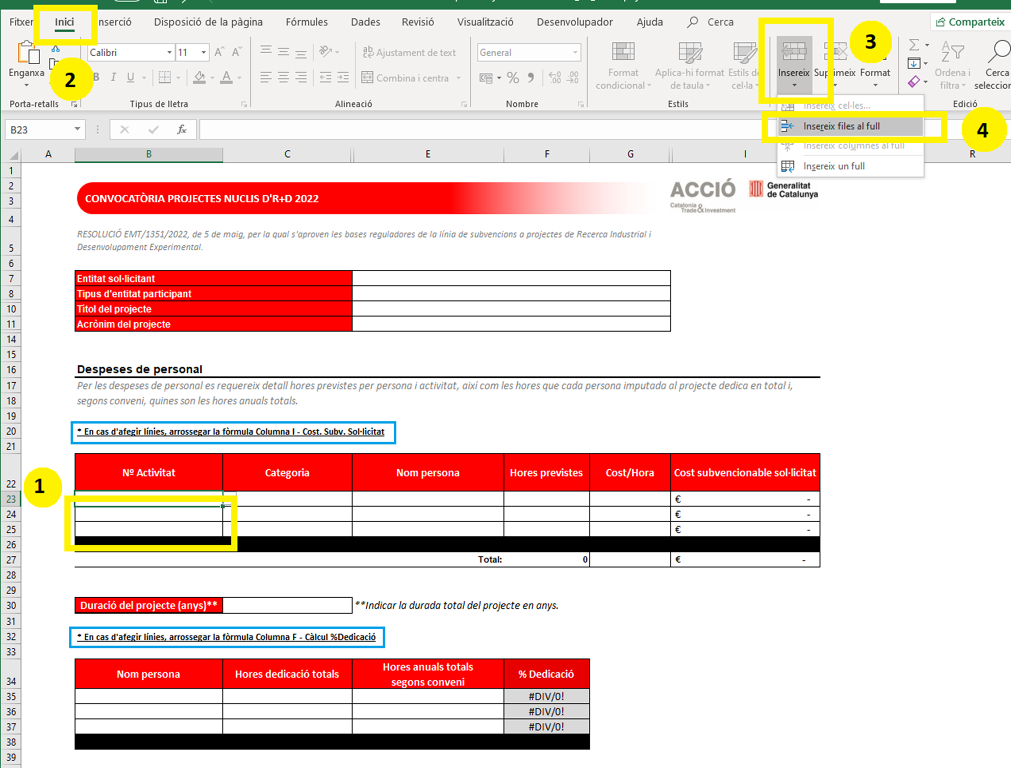
 | Com INSERIR FILES ?
 | El formulari permet afegir tantes files com sigui necessari. En aquella tipologia de despesa (exceptuant l'Auditoria) on calgui afegir més línies caldrà marcar una línia dins del caixetí de despeses corresponent, exceptuant l'Auditoria.
 | 'Per fer-ho, seguiu aquestes senzilles 4 passes - S'adjunta captura de pantalla.

 | ! Per la partida de Despeses de personal, caldrà arrossegar la fòrmula de la Columna I
 | ! Pel càlcul del % Dedicació, caldrà arrossegar la fòrmula de la Columna F

11
 | El pressupost total es calcula automàticament.

EMPRESA 1 - Líder
CONVOCATÒRIA PROJECTES NUCLIS D'R+D 2022

RESOLUCIÓ EMT/1351/2022, de 5 de maig, per la qual s'aproven les bases reguladores de la línia de subvencions a projectes de Recerca Industrial i Desenvolupament Experimental.

Entitat sol·licitant
Tipus d'entitat participant
Títol del projecte
Acrònim del projecte

Despeses de personal
Per les despeses de personal es requereix detall hores previstes per persona i activitat, així com les hores que cada persona imputada al projecte dedica en total i, segons conveni, quines son les hores anuals totals.

* En cas d'afegir línies, arrossegar la fòrmula Columna I - Cost. Subv. Sol·licitat

Nº Activitat | Categoria | Nom persona | Hores previstes | Cost/Hora | Cost subvencionable sol·licitat
 |  |  |  |  | €-
 |  |  |  |  | €-
 |  |  |  |  | €-

 |  | Total: | 0 |  | €-

Duració del projecte (anys)** |  | **Indicar la durada total del projecte en anys.

* En cas d'afegir línies, arrossegar la fòrmula Columna F - Càlcul %Dedicació

Nom persona | Hores dedicació totals | Hores anuals totals segons conveni | % Dedicació
 |  |  | #DIV/0!
 |  |  | #DIV/0!
 |  |  | #DIV/0!

Col·laboracions externes
Les despeses en col·laboracions externes relacionades amb activitats d'R+D només per empreses

Nº Activitat | Categoria | Descripció |  |  | Cost subvencionable sol·licitat

 |  | Total: |  |  | - €

Altres despeses
Despeses vinculades a l'activitat de recerca industrial i desenvolupament experimental. En cap cas es consideraran subvencionables despeses d'aquisició d'actius, de construcció, compra o lloguer.

Nº Activitat | Categoria | Descripció |  |  | Cost subvencionable sol·licitat

 |  | Total: |  |  | €-

Despeses d'auditories
Les despeses d'auditoria estan limitades a un màxim de 1500€

 | Categoria | Descripció |  |  | Cost subvencionable sol·licitat

 |  | Total: |  |  | - €

 | RESUM
 |  |  | Cost subvencionable sol·licitat
 | Recerca | Despeses de personal | €- |  | €-
 |  | Col·laboracions externes | €-
 |  | Altres despeses | €-
 |  | Despeses indirectes | €-
 | Desenvolupament | Despeses de personal | €- |  | €-
 |  | Col·laboracions externes | €-
 |  | Altres despeses | €-
 |  | Despeses indirectes | €-
 | Genèric | Auditories | €- |  | €-
 |  | TOTALS | - €

 | DETALL PER IMPRÈS DE SOL·LICITUD DE L'AJUT

 | Activitat de recerca Industrial (import en euros) |  | Activitat de desenvolupament experimental (import en euros)
 | €- |  | €-
 | Auditories (import en euros) |  | Activitats de RD de caràcter no econòmic (import en euros)
 | €- |  | €-
 |  |  | Pressupost de despeses
 |  |  | €-

BENEFICIARI 2
CONVOCATÒRIA PROJECTES NUCLIS D'R+D 2022

RESOLUCIÓ EMT/1351/2022, de 5 de maig, per la qual s'aproven les bases reguladores de la línia de subvencions a projectes de Recerca Industrial i Desenvolupament Experimental.

Entitat sol·licitant
Tipus d'entitat participant
Títol del projecte
Acrònim del projecte

Despeses de personal
Per les despeses de personal es requereix detall hores previstes per persona i activitat, així com les hores que cada persona imputada al projecte dedica en total i, segons conveni, quines son les hores anuals totals.

* En cas d'afegir línies, arrossegar la fòrmula Columna I - Cost. Subv. Sol·licitat

Nº Activitat | Categoria | Nom persona | Hores previstes | Cost/Hora | Cost subvencionable sol·licitat
 |  |  |  |  | €-
 |  |  |  |  | €-
 |  |  |  |  | €-

 |  | Total: | 0 |  | €-

Duració del projecte (anys)** |  | **Indicar la durada total del projecte en anys.

* En cas d'afegir línies, arrossegar la fòrmula Columna F - Càlcul %Dedicació

Nom persona | Hores dedicació totals | Hores anuals totals segons conveni | % Dedicació
 |  |  | #DIV/0!
 |  |  | #DIV/0!
 |  |  | #DIV/0!

Col·laboracions externes
Les despeses en col·laboracions externes relacionades amb activitats d'R+D només per empreses

Nº Activitat | Categoria | Descripció |  |  | Cost subvencionable sol·licitat

 |  | Total: |  |  | - €

Altres despeses
Despeses vinculades a l'activitat de recerca industrial i desenvolupament experimental. En cap cas es consideraran subvencionables despeses d'aquisició d'actius, de construcció, compra o lloguer.

Nº Activitat | Categoria | Descripció |  |  | Cost subvencionable sol·licitat

 |  | Total: |  |  | €-

Despeses d'auditories
Les despeses d'auditoria estan limitades a un màxim de 1500€

 | Categoria | Descripció |  |  | Cost subvencionable sol·licitat

 |  | Total: |  |  | - €

 | RESUM
 |  |  | Cost subvencionable sol·licitat
 | Recerca | Despeses de personal | €- |  | €-
 |  | Col·laboracions externes | €-
 |  | Altres despeses | €-
 |  | Despeses indirectes | €-
 | Desenvolupament | Despeses de personal | €- |  | €-
 |  | Col·laboracions externes | €-
 |  | Altres despeses | €-
 |  | Despeses indirectes | €-
 | Genèric | Auditories | €- |  | €-
 |  | TOTALS | - €

 | DETALL PER IMPRÈS DE SOL·LICITUD DE L'AJUT

 | Activitat de recerca Industrial (import en euros) |  | Activitat de desenvolupament experimental (import en euros)
 | €- |  | €-
 | Auditories (import en euros) |  | Activitats de RD de caràcter no econòmic (import en euros)
 | €- |  | €-
 |  |  | Pressupost de despeses
 |  |  | €-

BENEFICIARI 3
CONVOCATÒRIA PROJECTES NUCLIS D'R+D 2022

RESOLUCIÓ EMT/1351/2022, de 5 de maig, per la qual s'aproven les bases reguladores de la línia de subvencions a projectes de Recerca Industrial i Desenvolupament Experimental.

Entitat sol·licitant
Tipus d'entitat participant
Títol del projecte
Acrònim del projecte

Despeses de personal
Per les despeses de personal es requereix detall hores previstes per persona i activitat, així com les hores que cada persona imputada al projecte dedica en total i, segons conveni, quines son les hores anuals totals.

* En cas d'afegir línies, arrossegar la fòrmula Columna I - Cost. Subv. Sol·licitat

Nº Activitat | Categoria | Nom persona | Hores previstes | Cost/Hora | Cost subvencionable sol·licitat
 |  |  |  |  | €-
 |  |  |  |  | €-
 |  |  |  |  | €-

 |  | Total: | 0 |  | €-

Duració del projecte (anys)** |  | **Indicar la durada total del projecte en anys.

* En cas d'afegir línies, arrossegar la fòrmula Columna F - Càlcul %Dedicació

Nom persona | Hores dedicació totals | Hores anuals totals segons conveni | % Dedicació
 |  |  | #DIV/0!
 |  |  | #DIV/0!
 |  |  | #DIV/0!

Col·laboracions externes
Les despeses en col·laboracions externes relacionades amb activitats d'R+D només per empreses

Nº Activitat | Categoria | Descripció |  |  | Cost subvencionable sol·licitat

 |  | Total: |  |  | - €

Altres despeses
Despeses vinculades a l'activitat de recerca industrial i desenvolupament experimental. En cap cas es consideraran subvencionables despeses d'aquisició d'actius, de construcció, compra o lloguer.

Nº Activitat | Categoria | Descripció |  |  | Cost subvencionable sol·licitat

 |  | Total: |  |  | €-

Despeses d'auditories
Les despeses d'auditoria estan limitades a un màxim de 1500€

 | Categoria | Descripció |  |  | Cost subvencionable sol·licitat

 |  | Total: |  |  | - €

 | RESUM
 |  |  | Cost subvencionable sol·licitat
 | Recerca | Despeses de personal | €- |  | €-
 |  | Col·laboracions externes | €-
 |  | Altres despeses | €-
 |  | Despeses indirectes | €-
 | Desenvolupament | Despeses de personal | €- |  | €-
 |  | Col·laboracions externes | €-
 |  | Altres despeses | €-
 |  | Despeses indirectes | €-
 | Genèric | Auditories | €- |  | €-
 |  | TOTALS | - €

 | DETALL PER IMPRÈS DE SOL·LICITUD DE L'AJUT

 | Activitat de recerca Industrial (import en euros) |  | Activitat de desenvolupament experimental (import en euros)
 | €- |  | €-
 | Auditories (import en euros) |  | Activitats de RD de caràcter no econòmic (import en euros)
 | €- |  | €-
 |  |  | Pressupost de despeses
 |  |  | €-

BENEFICIARI 4
CONVOCATÒRIA PROJECTES NUCLIS D'R+D 2022

RESOLUCIÓ EMT/1351/2022, de 5 de maig, per la qual s'aproven les bases reguladores de la línia de subvencions a projectes de Recerca Industrial i Desenvolupament Experimental.

Entitat sol·licitant
Tipus d'entitat participant
Títol del projecte
Acrònim del projecte

Despeses de personal
Per les despeses de personal es requereix detall hores previstes per persona i activitat, així com les hores que cada persona imputada al projecte dedica en total i, segons conveni, quines son les hores anuals totals.

* En cas d'afegir línies, arrossegar la fòrmula Columna I - Cost. Subv. Sol·licitat

Nº Activitat | Categoria | Nom persona | Hores previstes | Cost/Hora

 |  | Total: | 0

Duració del projecte (anys)** |  | **Indicar la durada total del projecte en anys.

* En cas d'afegir línies, arrossegar la fòrmula Columna F - Càlcul %Dedicació

Nom persona | Hores dedicació totals | Hores anuals totals segons conveni | % Dedicació
 |  |  | #DIV/0!
 |  |  | #DIV/0!
 |  |  | #DIV/0!

Col·laboracions externes
Les despeses en col·laboracions externes relacionades amb activitats d'R+D només per empreses

Nº Activitat | Categoria | Descripció

 |  | Total:

Altres despeses
Despeses vinculades a l'activitat de recerca industrial i desenvolupament experimental. En cap cas es consideraran subvencionables despeses d'aquisició d'actius, de construcció, compra o lloguer.

Nº Activitat | Categoria | Descripció

 |  | Total:

Despeses d'auditories
Les despeses d'auditoria estan limitades a un màxim de 1500€

 | Categoria | Descripció

 |  | Total:

 | RESUM
 |  |  | Cost subvencionable sol·licitat
 | Recerca | Despeses de personal | €-
 |  | Col·laboracions externes | €-
 |  | Altres despeses | €-
 |  | Despeses indirectes | €-
 | Desenvolupament | Despeses de personal | €-
 |  | Col·laboracions externes | €-
 |  | Altres despeses | €-
 |  | Despeses indirectes | €-
 | Genèric | Auditories | €-
 |  | TOTALS | - €

 | DETALL PER IMPRÈS DE SOL·LICITUD DE L'AJUT

 | Activitat de recerca Industrial (import en euros) |  | Activitat de desenvolupament experimental (import en euros)
 | €- |  | €-
 | Auditories (import en euros) |  | Activitats de RD de caràcter no econòmic (import en euros)
 | €- |  | €-
 |  |  | Pressupost de despeses
 |  |  | €-

Detall per Imprès Sol·licitud
CONVOCATÒRIA PROJECTES NUCLIS D'R+D 2022

RESOLUCIÓ EMT/1351/2022, de 5 de maig, per la qual s'aproven les bases reguladores de la línia de subvencions a projectes de Recerca Industrial i Desenvolupament Experimental.

RESUM DEL DETALL A INTRODUIR EN L'IMPRÈS DE SOL·LICITUD DE L'AJUT

En aquesta pestanya es recull la informació a traslladar a l'imprès de Sol·licitud de subencions a projectes de Recerca Industrial i Desenvolupament Experimental 2022

EMPRESA 1 - Líder | 0

Activitat de recerca Industrial (import en euros) |  | Activitat de desenvolupament experimental (import en euros)
€- |  | €-
Auditories (import en euros) |  | Activitats de RD de caràcter no econòmic (import en euros)
€- |  | €-
 |  | Pressupost de despeses
 |  | €-

BENEFICIARI 2 | 0

Activitat de recerca Industrial (import en euros) |  | Activitat de desenvolupament experimental (import en euros)
€- |  | €-
Auditories (import en euros) |  | Activitats de RD de caràcter no econòmic (import en euros)
€- |  | €-
 |  | Pressupost de despeses
 |  | €-

BENEFICIARI 3 | 0

Activitat de recerca Industrial (import en euros) |  | Activitat de desenvolupament experimental (import en euros)
€- |  | €-
Auditories (import en euros) |  | Activitats de RD de caràcter no econòmic (import en euros)
€- |  | €-
 |  | Pressupost de despeses
 |  | €-

BENEFICIARI 4 | 0

Activitat de recerca Industrial (import en euros) |  | Activitat de desenvolupament experimental (import en euros)
€- |  | €-
Auditories (import en euros) |  | Activitats de RD de caràcter no econòmic (import en euros)
€- |  | €-
 |  | Pressupost de despeses
 |  | €-

RESUM DELS PARTICIPANTS EN EL PROJECTE

Beneficiari |  |  | Pressupost de despeses
0 |  |  | €-
0 |  |  | €-
0 |  |  | €-
0 |  |  | €-

